Sheet1 (2)
申购合同
供方：上海汭洐 |  |  |  |  |  |  | 合同标号： |  | WSJ20251031-1
需方：威斯嘉服装有限公司 |  |  |  |  |  |  | 签订点： | 广东佛山顺德均安镇畅兴工业区均益路9号4楼
产品名称，规格，数量，金额 |  |  |  |  |  |  | 签订时间： |  | 2025-10-31 |  |  |  |  |  | 出货日期 2025-11-10
客户 | 款号 | PO | 货品名 | 内容 | 订单数量 | 码数 |  |  |  |  |  |  |  |  | 需订数量 | 损耗
 |  |  |  |  |  | 4 | 6 | 8 | 9 | 10 | 11 | 12 | 14 | 16
利丰 | 173852 | 1536378 |  | WIDE LEG | 1021 |  | 此为长内长. 配001绳仔 |  |  |  |  |  |  |  |  | 2%
 | 长内长 | 398 | 纸质吊牌 | 10 |  |  |  |  |  |  |  |  |  |  | 1041
 | 格尔蓝 |  | 纸质腰卡 | HIGH RISE |  |  | 0 | 169 | 87 | 168 | 89 | 232 | 196 | 100 | 1041
 |  |  |  | TALL LENGTH |  |  |  |  |  |  |  |  |  |  | 0
利丰 | 173852 | 1536395 |  | WIDE LEG | 900 |  | 此为长内长. 配001绳仔 |  |  |  |  |  |  |  |  | 2%
 | 长内长 | 399 | 纸质吊牌 | 10 |  |  |  |  |  |  |  |  |  |  | 918
 | 海蓝 |  | 纸质腰卡 | HIGH RISE |  |  | 0 | 149 | 74 | 149 | 78 | 206 | 174 | 88 | 918
 |  |  |  | TALL LENGTH |  |  |  |  |  |  |  |  |  |  | 0
合计
备注
部门 |  |  | 跟单 梁珍
购品种类型
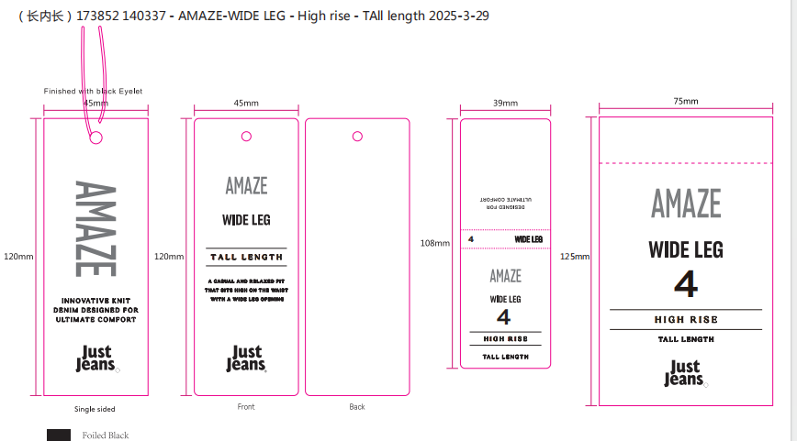
订购原因： |  |  | 挂牌
申购人签名
主管签名

